Histograms
 |  | Data: | KE38172-06_20260611124929.csv_combine
 |  | Wafer: | 06-175
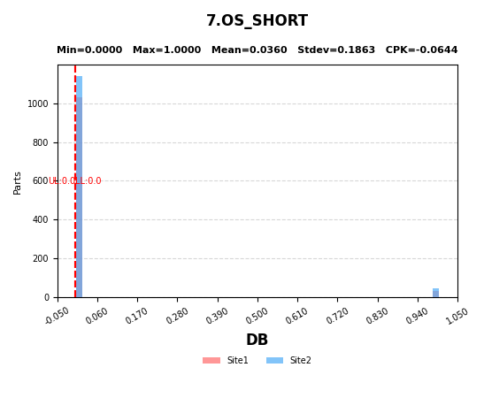
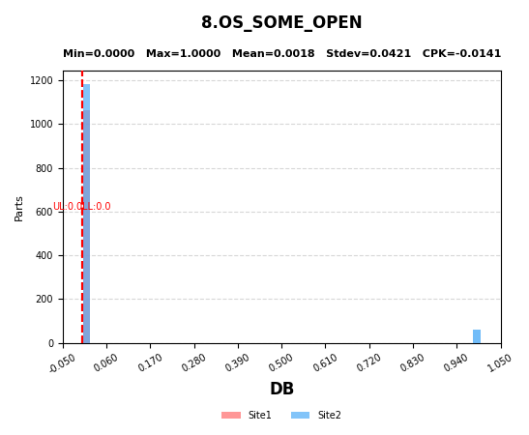
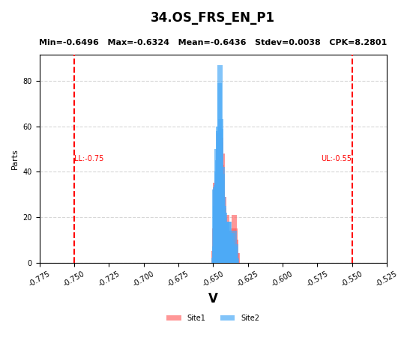

7 | OS_SHORT
8 | OS_SOME_OPEN
34 | OS_FRS_EN_P1

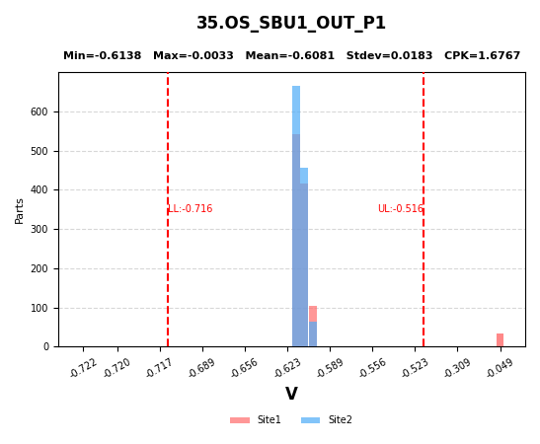
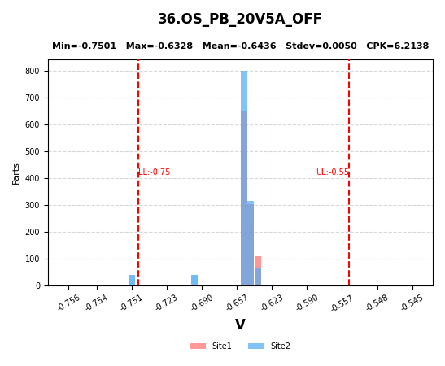


35 | OS_SBU1_OUT_P1
36 | OS_PB_20V5A_OFF
37 | OS_VBUS_DIV_P1

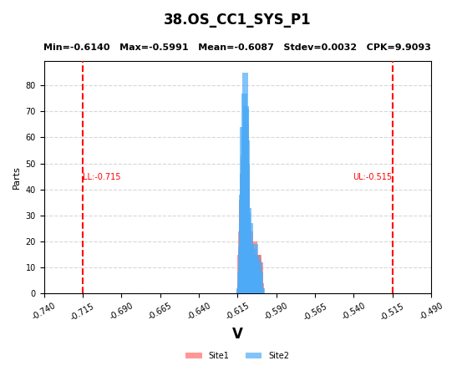
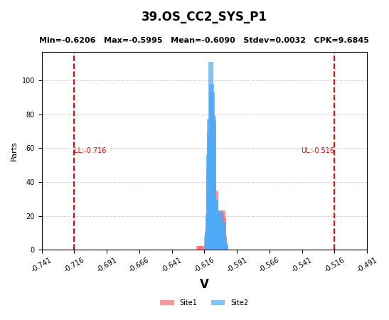
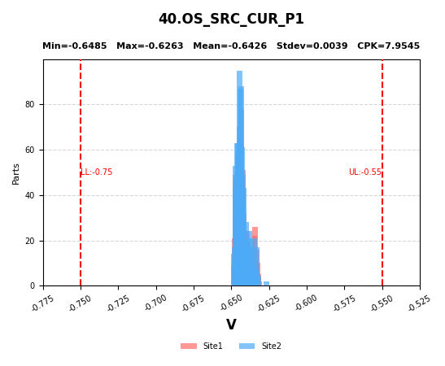

38 | OS_CC1_SYS_P1
39 | OS_CC2_SYS_P1
40 | OS_SRC_CUR_P1

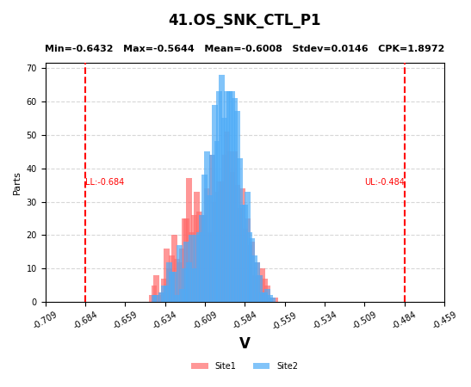
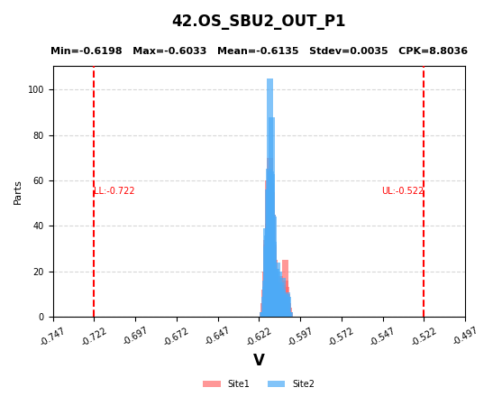
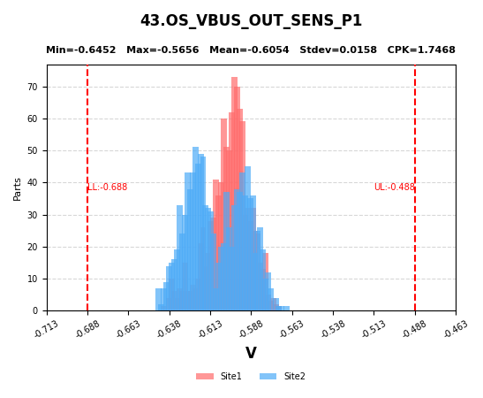

41 | OS_SNK_CTL_P1
42 | OS_SBU2_OUT_P1
43 | OS_VBUS_OUT_SENS_P1

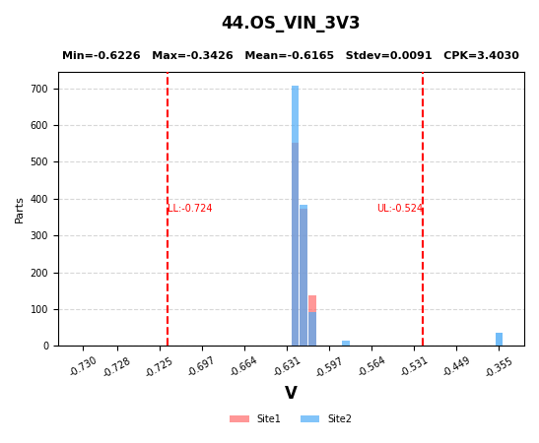
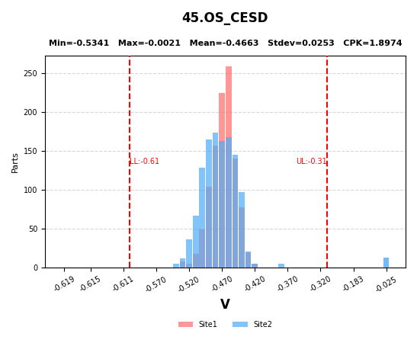
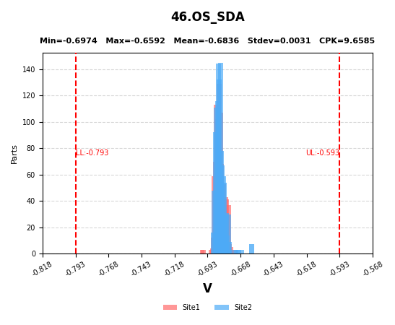

44 | OS_VIN_3V3
45 | OS_CESD
46 | OS_SDA

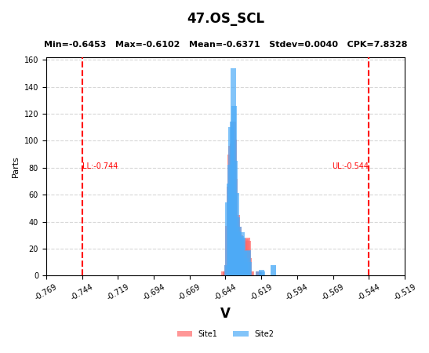
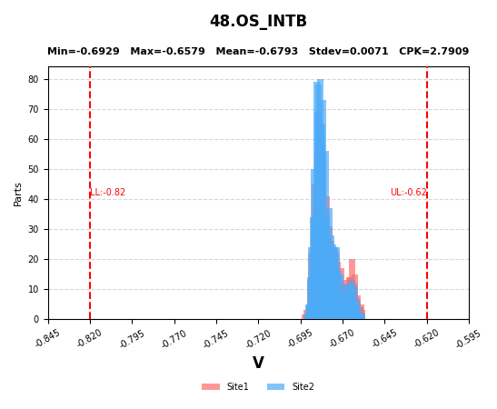
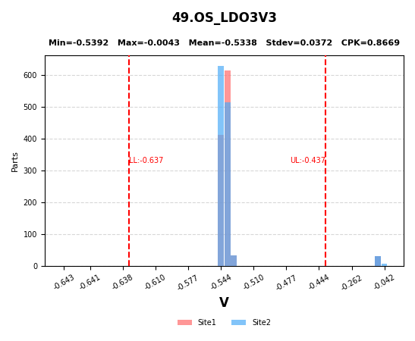

47 | OS_SCL
48 | OS_INTB
49 | OS_LDO3V3

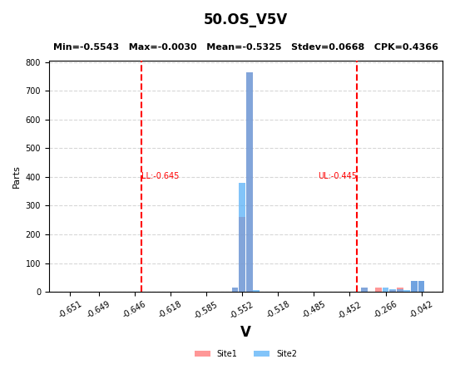
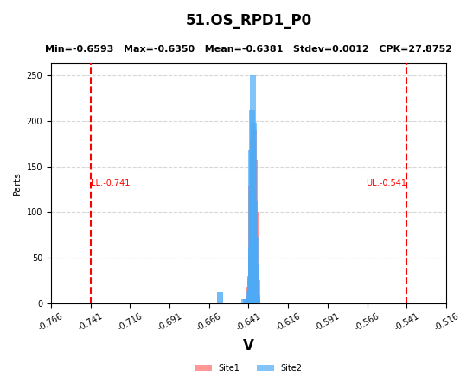
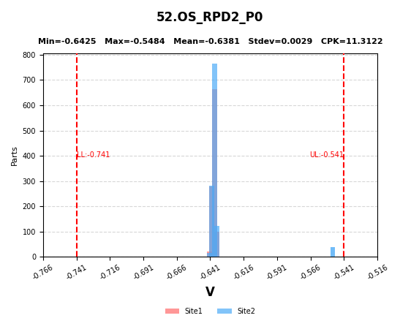

50 | OS_V5V
51 | OS_RPD1_P0
52 | OS_RPD2_P0

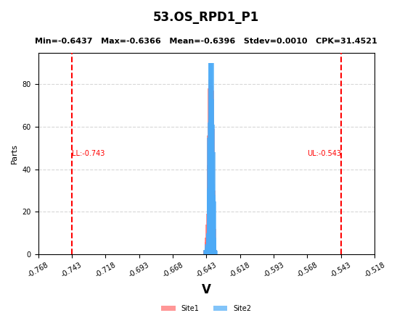
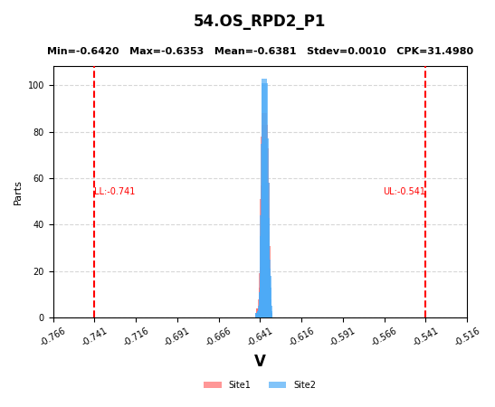
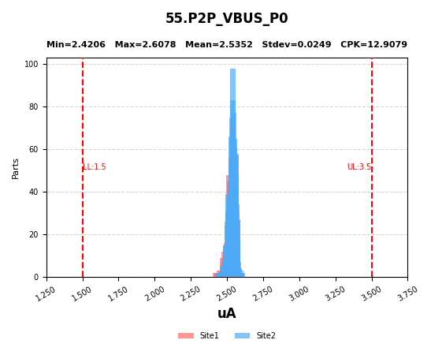

53 | OS_RPD1_P1
54 | OS_RPD2_P1
55 | P2P_VBUS_P0

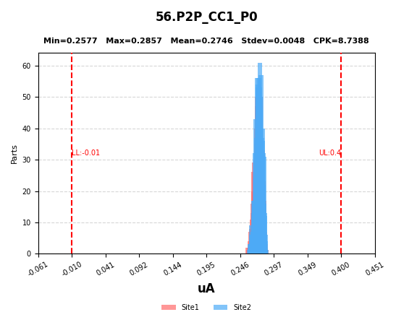
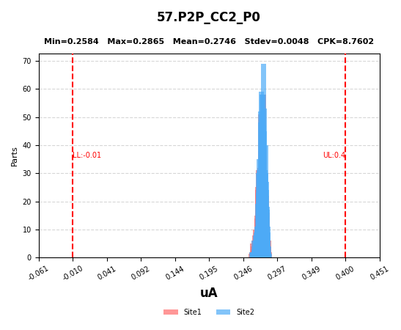
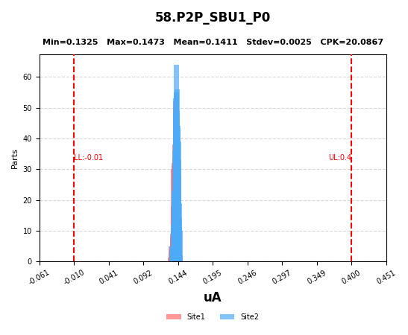

56 | P2P_CC1_P0
57 | P2P_CC2_P0
58 | P2P_SBU1_P0

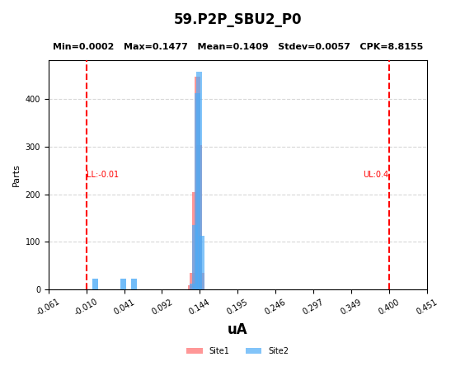
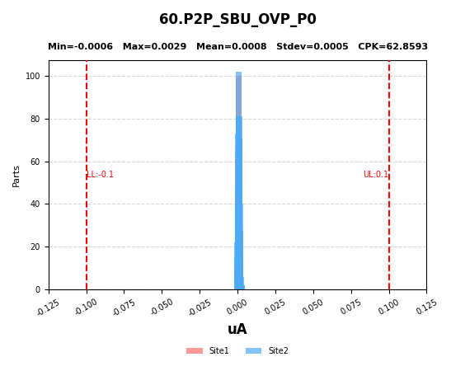
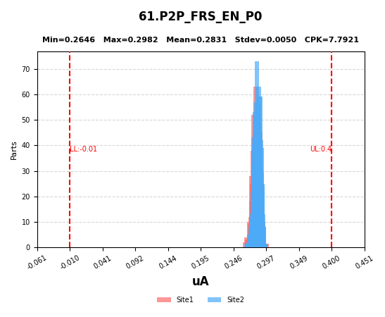

59 | P2P_SBU2_P0
60 | P2P_SBU_OVP_P0
61 | P2P_FRS_EN_P0

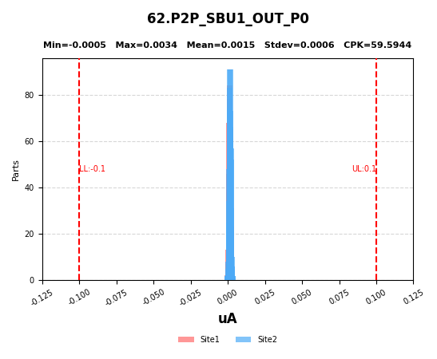
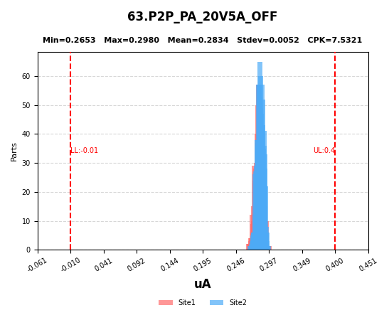
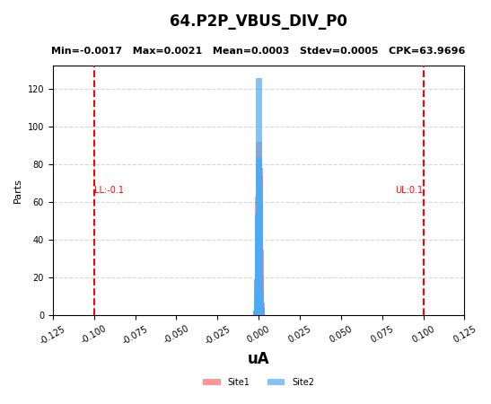

62 | P2P_SBU1_OUT_P0
63 | P2P_PA_20V5A_OFF
64 | P2P_VBUS_DIV_P0

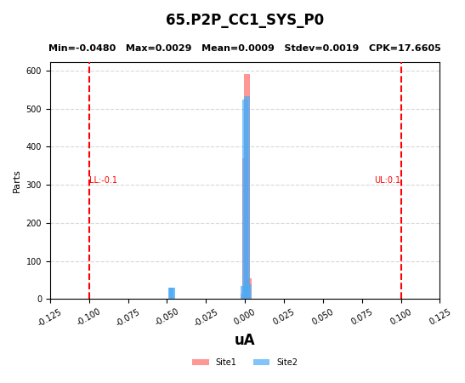
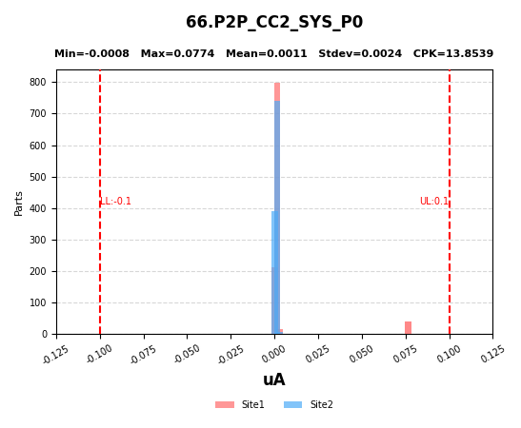
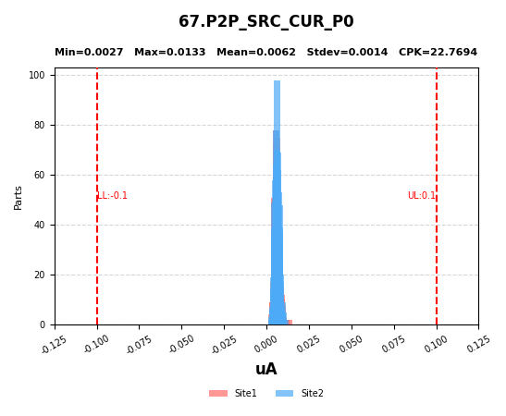

65 | P2P_CC1_SYS_P0
66 | P2P_CC2_SYS_P0
67 | P2P_SRC_CUR_P0

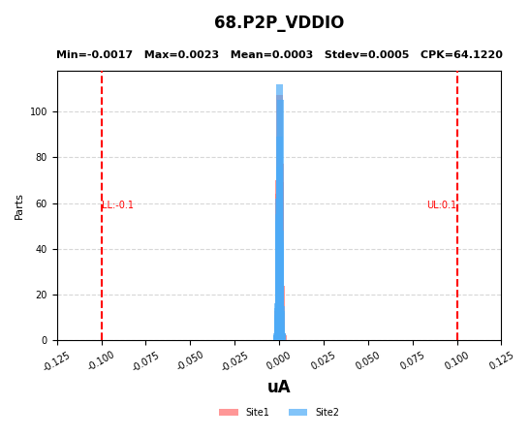
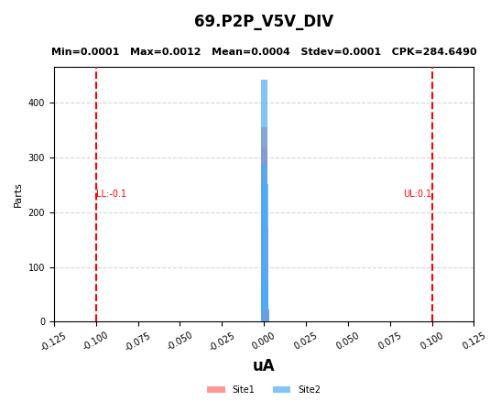
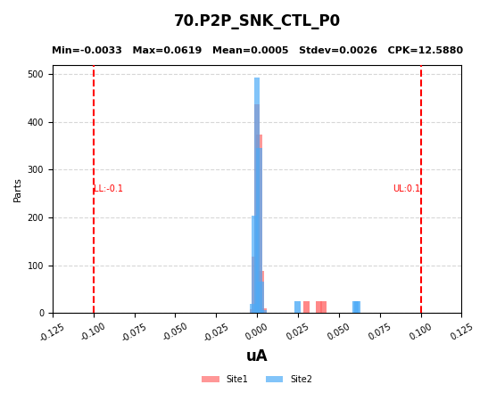

68 | P2P_VDDIO
69 | P2P_V5V_DIV
70 | P2P_SNK_CTL_P0

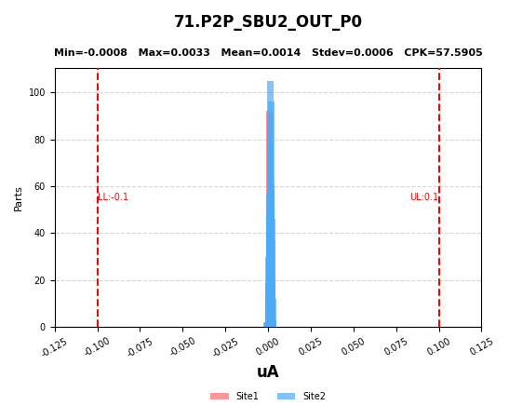
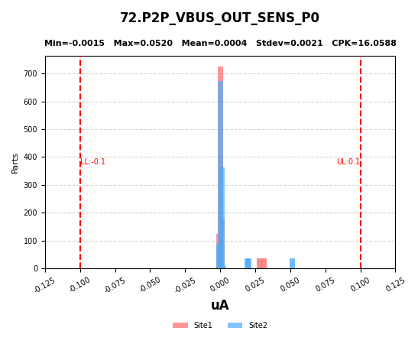
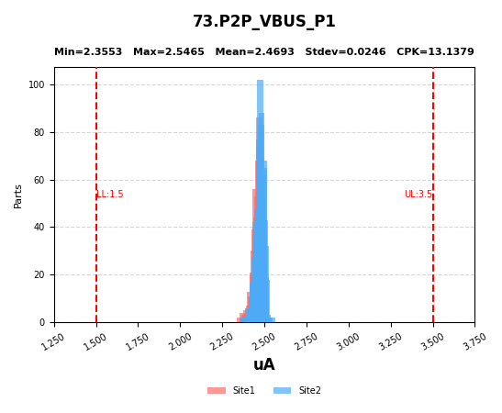

71 | P2P_SBU2_OUT_P0
72 | P2P_VBUS_OUT_SENS_P0
73 | P2P_VBUS_P1

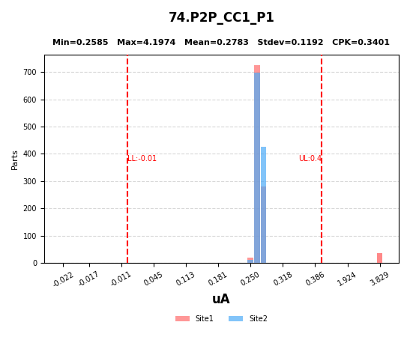
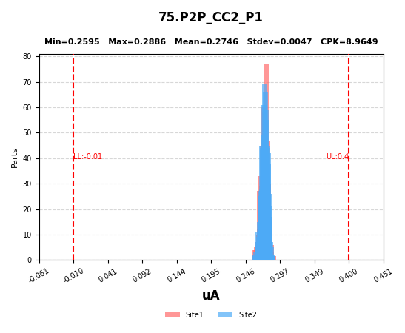

74 | P2P_CC1_P1
75 | P2P_CC2_P1

